21.04
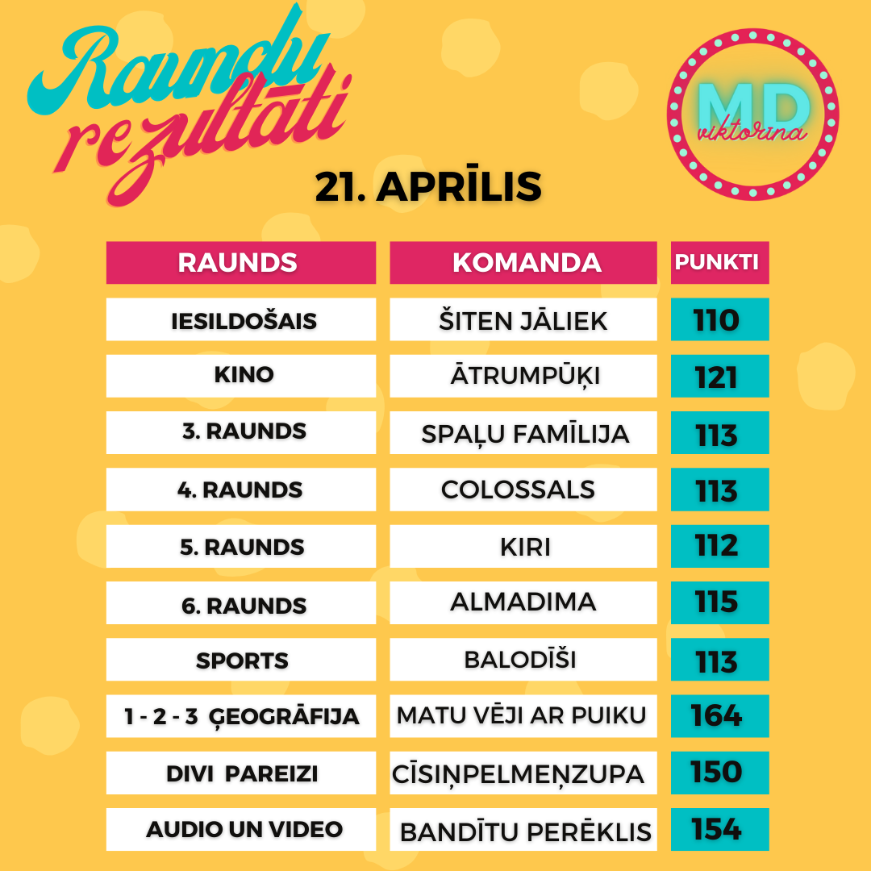
Komanda/ Raunds | Iesildošais | Kino | 3. raunds | 4. raunds | 5. raunds | 6. raunds | Sports | 1 - 2 - 3 Ģeogrāfija | Divi pareizi | Audio un Video | Punkti kopā | Vieta | Kopējais atbilžu laiks (min:s:milisek)
Šiten jāliek | 110 | 117 | 90 | 110 | 104 | 100 | 104 | 147 | 149 | 121 | 1152 | 1 | 05:56:817
Cīsiņpelmeņzupa | 76 | 119 | 102 | 109 | 100 | 106 | 110 | 145 | 150 | 134 | 1151 | 2 | 07:37:795
Colossals | 94 | 117 | 100 | 113 | 109 | 109 | 113 | 118 | 144 | 100 | 1117 | 3 | 06:11:927
Bandītu perēklis | 88 | 118 | 78 | 108 | 105 | 100 | 102 | 119 | 138 | 154 | 1110 | 4 | 06:14:465
Matu vēji ar puiku | 85 | 117 | 110 | 99 | 98 | 88 | 100 | 164 | 142 | 98 | 1101 | 5 | 06:31:895
Miglas rīts | 102 | 93 | 82 | 107 | 89 | 99 | 101 | 141 | 137 | 147 | 1098 | 6 | 08:54:846
Terase | 90 | 105 | 87 | 95 | 89 | 85 | 96 | 126 | 143 | 129 | 1045 | 7 | 09:29:678
Annas iela & co | 76 | 115 | 79 | 97 | 73 | 99 | 92 | 140 | 137 | 134 | 1042 | 8 | 10:16:735
ZE-BE-LU | 87 | 115 | 97 | 82 | 83 | 104 | 96 | 123 | 121 | 131 | 1039 | 9 | 07:16:509
Balodīši | 99 | 116 | 97 | 82 | 85 | 105 | 113 | 89 | 136 | 104 | 1026 | 10 | 05:04:289
Koklētāji | 85 | 107 | 84 | 108 | 94 | 89 | 101 | 150 | 142 | 66 | 1026 | 11 | 06:54:695
ZolKei | 99 | 115 | 77 | 84 | 81 | 102 | 113 | 92 | 141 | 120 | 1024 | 12 | 03:07:775
GEGES&GAIĻI | 81 | 116 | 100 | 94 | 101 | 86 | 99 | 105 | 99 | 143 | 1024 | 13 | 09:26:186
Salenieki | 75 | 112 | 65 | 97 | 88 | 93 | 109 | 140 | 112 | 127 | 1018 | 14 | 09:21:417
LIEPZIEDU TĒJA | 48 | 87 | 95 | 107 | 77 | 104 | 106 | 147 | 115 | 127 | 1013 | 15 | 08:00:297
Bērzkalnu Mafija | 94 | 88 | 58 | 100 | 86 | 70 | 110 | 119 | 136 | 150 | 1011 | 16 | 07:38:693
Klieši & Draugi | 78 | 100 | 78 | 110 | 100 | 99 | 82 | 110 | 138 | 108 | 1003 | 17 | 10:20:42
Planēta Pritons | 59 | 115 | 78 | 104 | 62 | 106 | 105 | 114 | 134 | 102 | 979 | 18 | 08:16:915
Suns kāpostos | 107 | 88 | 54 | 108 | 86 | 105 | 97 | 88 | 126 | 113 | 972 | 19 | 07:22:159
Varustiņi | 79 | 93 | 85 | 96 | 84 | 79 | 101 | 115 | 136 | 101 | 969 | 20 | 10:01:423
cibiņa blice | 72 | 92 | 77 | 102 | 87 | 85 | 74 | 133 | 111 | 130 | 963 | 21 | 07:11:657
Surikāti | 94 | 85 | 91 | 93 | 91 | 103 | 99 | 90 | 126 | 90 | 962 | 22 | 09:58:795
Dunducienes | 74 | 115 | 103 | 83 | 86 | 104 | 98 | 92 | 106 | 91 | 952 | 23 | 08:26:114
Kāpec gan ne? | 91 | 108 | 88 | 101 | 87 | 69 | 106 | 92 | 78 | 125 | 945 | 24 | 07:58:927
ātrumpūķi | 60 | 121 | 76 | 92 | 79 | 81 | 85 | 103 | 127 | 116 | 940 | 25 | 08:41:505
AlMaDiMa | 72 | 87 | 47 | 67 | 67 | 115 | 95 | 142 | 126 | 118 | 936 | 26 | 07:38:647
Kristofers X | 78 | 114 | 73 | 81 | 77 | 88 | 106 | 123 | 103 | 86 | 929 | 27 | 08:27:613
Mazie TOMĀTIŅI | 73 | 84 | 81 | 72 | 79 | 96 | 95 | 117 | 125 | 95 | 917 | 28 | 11:02:74
Spaļu famīlija | 81 | 72 | 113 | 100 | 76 | 102 | 87 | 112 | 119 | 52 | 914 | 29 | 07:27:888
StrazdaFalafels | 70 | 115 | 85 | 96 | 78 | 82 | 73 | 106 | 99 | 104 | 908 | 30 | 08:49:274
Hakuna matata | 87 | 107 | 75 | 76 | 100 | 92 | 95 | 103 | 78 | 92 | 905 | 31 | 08:33:131
MAZĪŠI | 82 | 108 | 61 | 106 | 92 | 81 | 93 | 128 | 98 | 50 | 899 | 32 | 09:20:862
Lieliskie no Liepājas | 56 | 87 | 58 | 70 | 87 | 72 | 94 | 140 | 115 | 116 | 895 | 33 | 05:19:784
OKEI family | 83 | 91 | 82 | 91 | 71 | 85 | 94 | 137 | 71 | 89 | 894 | 34 | 08:34:574
Aukstā zupa | 74 | 98 | 59 | 69 | 93 | 78 | 98 | 122 | 113 | 83 | 887 | 35 | 09:42:883
Leopolds | 57 | 87 | 87 | 103 | 104 | 88 | 82 | 74 | 103 | 101 | 886 | 36 | 07:26:421
Burkānciema egles | 78 | 103 | 56 | 99 | 84 | 76 | 105 | 96 | 99 | 87 | 883 | 37 | 08:11:898
Ropaži | 60 | 87 | 80 | 67 | 59 | 73 | 97 | 97 | 127 | 134 | 881 | 38 | 10:18:277
Majori | 66 | 114 | 60 | 101 | 103 | 88 | 30 | 89 | 104 | 120 | 875 | 39 | 08:18:313
Ādolfa ūsas | 57 | 87 | 50 | 110 | 51 | 102 | 86 | 94 | 122 | 113 | 872 | 40 | 08:31:146
Galīgā ķirsī | 64 | 88 | 68 | 70 | 92 | 100 | 75 | 136 | 111 | 68 | 872 | 41 | 08:37:502
KATRĪNAS DAMBO | 67 | 88 | 64 | 53 | 89 | 88 | 77 | 136 | 147 | 41 | 850 | 42 | 08:26:537
Salacas Banāni | 86 | 88 | 76 | 99 | 88 | 102 | 59 | 74 | 112 | 59 | 843 | 43 | 06:13:250
Leprikoni | 100 | 111 | 58 | 63 | 64 | 103 | 70 | 95 | 104 | 73 | 841 | 44 | 05:13:441
Mencu čupa | 73 | 106 | 59 | 58 | 86 | 78 | 84 | 103 | 108 | 83 | 838 | 45 | 07:45:743
No One | 55 | 76 | 48 | 103 | 86 | 73 | 49 | 88 | 101 | 148 | 827 | 46 | 05:00:977
GARNELĪTE | 58 | 106 | 60 | 95 | 49 | 95 | 71 | 73 | 65 | 151 | 823 | 47 | 07:42:550
Kombucha | 58 | 84 | 88 | 74 | 88 | 86 | 30 | 79 | 108 | 126 | 821 | 48 | 07:29:993
Labvēlīgi tipiņi | 45 | 100 | 66 | 87 | 70 | 63 | 73 | 128 | 83 | 102 | 817 | 49 | 10:07:240
ASAP Rocky | 58 | 109 | 60 | 109 | 39 | 93 | 79 | 59 | 63 | 142 | 811 | 50 | 06:26:717
Arta Sproģe | 57 | 101 | 59 | 106 | 59 | 86 | 68 | 71 | 61 | 142 | 810 | 51 | 08:57:895
Viņas dejo labāk | 52 | 111 | 77 | 61 | 67 | 94 | 59 | 103 | 99 | 85 | 808 | 52 | 11:14:390
Soliņu banda | 62 | 86 | 68 | 72 | 68 | 87 | 87 | 105 | 108 | 64 | 807 | 53 | 06:52:997
Lāčplēsis Kurbads | 58 | 106 | 59 | 93 | 48 | 89 | 68 | 73 | 71 | 142 | 807 | 54 | 08:05:376
Dooorīte | 55 | 82 | 66 | 91 | 68 | 84 | 43 | 106 | 92 | 116 | 803 | 55 | 7:43:25
Pumpuriņi | 59 | 101 | 49 | 81 | 70 | 94 | 20 | 103 | 89 | 137 | 803 | 56 | 09:10:594
Ezerstrauts | 66 | 78 | 58 | 88 | 67 | 69 | 77 | 94 | 99 | 103 | 799 | 57 | 10:41:00
4cilvēki & 3kaķi | 69 | 101 | 58 | 30 | 74 | 87 | 86 | 96 | 108 | 82 | 791 | 58 | 08:50:310
Undīnes Trio | 44 | 113 | 48 | 74 | 95 | 105 | 34 | 90 | 130 | 51 | 784 | 59 | 05:32:957
GudermaniFamily | 66 | 78 | 32 | 80 | 74 | 72 | 77 | 105 | 94 | 102 | 780 | 60 | 10:33:19
ZILBERTI | 58 | 88 | 70 | 58 | 96 | 62 | 105 | 66 | 100 | 75 | 778 | 61 | 06:55:460
Ieviņu fam | 56 | 69 | 57 | 84 | 87 | 78 | 89 | 65 | 86 | 106 | 777 | 62 | 07:59:226
Kaimiņu būšana | 73 | 85 | 67 | 70 | 63 | 70 | 82 | 85 | 86 | 95 | 776 | 63 | 06:45:560
Aldiņi pret Baldiņiem | 78 | 112 | 58 | 48 | 58 | 86 | 55 | 97 | 86 | 93 | 771 | 64 | 04:24:566
ELKA | 82 | 77 | 60 | 83 | 59 | 107 | 34 | 101 | 81 | 83 | 767 | 65 | 03:18:410
Ķepu patruļa | 49 | 102 | 58 | 66 | 66 | 84 | 82 | 74 | 72 | 109 | 762 | 66 | 5:51:58
Kaimiņi parastie | 54 | 110 | 35 | 76 | 77 | 56 | 51 | 117 | 83 | 97 | 756 | 67 | 07:01:369
RAIŅA STREET | 63 | 77 | 38 | 68 | 73 | 97 | 70 | 89 | 79 | 94 | 748 | 68 | 09:27:267
VILLIJKRAUKŠĶI | 53 | 74 | 59 | 88 | 73 | 73 | 48 | 82 | 109 | 86 | 745 | 69 | 7:13:05
StrīpaināZebra | 97 | 82 | 44 | 75 | 92 | 62 | 101 | 73 | 68 | 47 | 741 | 70 | 05:53:648
Cirveļi | 73 | 107 | 60 | 93 | 49 | 75 | 69 | 87 | 81 | 40 | 734 | 71 | 06:28:863
Bērzu21 | 51 | 94 | 49 | 88 | 77 | 41 | 35 | 54 | 117 | 126 | 732 | 72 | 5:21:03
Alfisti | 76 | 88 | 30 | 70 | 56 | 39 | 89 | 82 | 103 | 98 | 731 | 73 | 07:25:497
The Incredibles | 38 | 78 | 79 | 78 | 63 | 93 | 67 | 75 | 66 | 90 | 727 | 74 | 06:02:90
Dzērvenes | 59 | 86 | 58 | 65 | 69 | 84 | 74 | 67 | 115 | 48 | 725 | 75 | 05:33:938
KUBIKI | 57 | 87 | 30 | 74 | 59 | 102 | 33 | 62 | 88 | 128 | 720 | 76 | 05:07:695
Bēbji | 47 | 48 | 89 | 94 | 85 | 77 | 10 | 60 | 89 | 115 | 714 | 77 | 05:03:212
Gribēnik | 54 | 85 | 59 | 56 | 76 | 85 | 53 | 90 | 75 | 79 | 712 | 78 | 06:24:304
Naudiņi | 40 | 74 | 30 | 30 | 49 | 88 | 58 | 117 | 116 | 106 | 708 | 79 | 06:40:505
Escaperi | 81 | 75 | 10 | 95 | 41 | 97 | 64 | 56 | 74 | 114 | 707 | 80 | 05:02:687
Čurkulītis | 80 | 91 | 30 | 78 | 62 | 87 | 56 | 64 | 86 | 73 | 707 | 81 | 08:21:928
Bee fam | 30 | 93 | 54 | 73 | 80 | 81 | 56 | 101 | 60 | 77 | 705 | 82 | 08:06:577
Kiri | 49 | 78 | 49 | 87 | 112 | 74 | 10 | 89 | 101 | 52 | 701 | 83 | 07:26:689
Matejūni rullē | 38 | 72 | 38 | 44 | 72 | 80 | 78 | 57 | 106 | 103 | 688 | 84 | 04:42:922
Zivene | 59 | 67 | 57 | 62 | 60 | 91 | 87 | 45 | 75 | 82 | 685 | 85 | 10:41:832
Triangle song | 45 | 81 | 41 | 96 | 63 | 64 | 84 | 79 | 54 | 69 | 676 | 86 | 09:15:201
Maišeļnieki | 77 | 89 | 57 | 57 | 60 | 80 | 54 | 62 | 81 | 50 | 667 | 87 | 04:53:767
OZOLIŅI | 57 | 83 | 58 | 75 | 56 | 57 | 68 | 75 | 69 | 69 | 667 | 88 | 07:51:652
Cool! | 37 | 68 | 34 | 58 | 37 | 69 | 83 | 107 | 106 | 59 | 658 | 89 | 08:36:336
Stopiņi | 52 | 88 | 34 | 88 | 57 | 83 | 20 | 60 | 96 | 66 | 644 | 90 | 07:52:789
Citroni | 44 | 83 | 30 | 76 | 57 | 85 | 23 | 121 | 73 | 50 | 642 | 91 | 06:06:90
elitārais Purvciems | 29 | 74 | 20 | 59 | 68 | 68 | 69 | 98 | 89 | 61 | 635 | 92 | 05:47:908
Bubļiki | 54 | 93 | 69 | 57 | 47 | 69 | 35 | 86 | 74 | 50 | 634 | 93 | 10:30:479
KMK | 30 | 48 | 30 | 78 | 59 | 50 | 81 | 62 | 87 | 98 | 623 | 94 | 05:55:289
*****PELĪTE***** | 55 | 92 | 43 | 93 | 49 | 67 | 37 | 60 | 54 | 69 | 619 | 95 | 03:59:382
Kartupelīši | 43 | 57 | 64 | 102 | 47 | 87 | 10 | 71 | 75 | 47 | 603 | 96 | 04:33:128
Gudrs, vēl gudrāks! | 39 | 56 | 60 | 63 | 54 | 77 | 76 | 48 | 73 | 57 | 603 | 97 | 09:25:787
JAUKUMIŅI❤️ | 46 | 84 | 41 | 76 | 42 | 60 | 52 | 115 | 38 | 47 | 601 | 98 | 9:06:49
PEPPA | 30 | 77 | 29 | 63 | 46 | 73 | 66 | 68 | 81 | 53 | 586 | 99 | 07:11:958
Pie Bulińa | 47 | 69 | 36 | 60 | 47 | 81 | 48 | 104 | 40 | 54 | 586 | 100 | 08:56:328
Dignājas kaķis | 35 | 95 | 47 | 64 | 39 | 71 | 30 | 78 | 71 | 53 | 583 | 101 | 04:18:766
Liepkalni arī | 30 | 78 | 58 | 79 | 20 | 61 | 20 | 70 | 62 | 80 | 558 | 102 | 05:48:613
IGOR | 62 | 86 | 40 | 45 | 49 | 30 | 50 | 61 | 52 | 71 | 546 | 103 | 05:55:398
Ziemu apēst | 47 | 53 | 45 | 53 | 46 | 75 | 32 | 46 | 63 | 83 | 543 | 104 | 07:09:968
BABAJAGA | 37 | 99 | 30 | 45 | 75 | 73 | 51 | 37 | 68 | 26 | 541 | 105 | 07:48:187
Zvaigznīši | 42 | 102 | 30 | 56 | 64 | 67 | 30 | 65 | 24 | 49 | 529 | 106 | 08:12:572
čības gaisā | 42 | 57 | 39 | 30 | 66 | 27 | 35 | 40 | 85 | 83 | 504 | 107 | 07:43:516
GRIBU family | 41 | 46 | 57 | 29 | 51 | 56 | 64 | 73 | 26 | 52 | 495 | 108 | 09:12:603
Mežāres | 55 | 89 | 30 | 30 | 58 | 46 | 39 | 32 | 115 | 0 | 494 | 109 | 06:35:602
Vītoli | 74 | 88 | 20 | 48 | 49 | 49 | 20 | 47 | 29 | 51 | 475 | 110 | 07:23:676
Mūnas | 63 | 62 | 30 | 49 | 30 | 78 | 59 | 45 | 47 | 0 | 463 | 111 | 11:15:110

